画面
機能設計書 |  |  |  | システム名 | プロジェクト名 | 登録日付 |  |  | 更新日付
 |  |  |  | Biz-X POTTS
画面レイアウト |  |  |  | サブシステム名 | 機能名名 | 登録担当者 |  |  | 更新担当者
 |  |  |  | マスタ | メッセージマスタ管理

 | 画面レイアウト

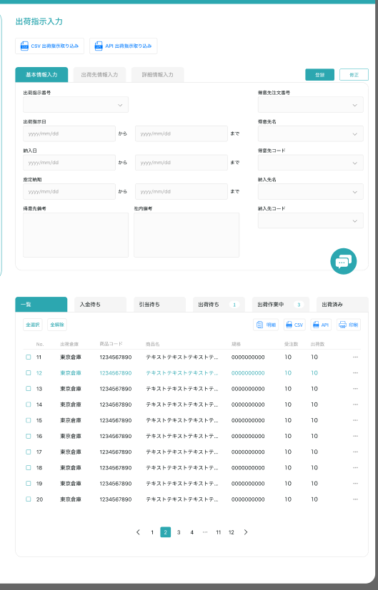
メッセージマスタ管理

クリア
 |  |  |  |  |  |  | 查看：灰色按钮：登录
 |  |  |  |  |  |  | 修正：正常按钮：修正
 |  |  |  |  |  |  | 进入页面：正常按钮：登录

 |  |  |  |  |  |  |  | 具体项目参照
 |  |  |  |  |  |  |  | 【画面項目定義】

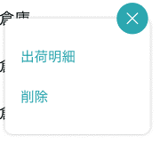
明細

修正

 |  |  |  |  |  |  |  |  | 具体项目参照
 |  |  |  |  |  |  |  |  | 【画面項目定義】

送信
 |  |  |  |  |  |  | admin管理员按下;下面弹窗
 |  |  |  |  |  |  | 会社管理员按下：确认提示框 样式参照 【删除确认】

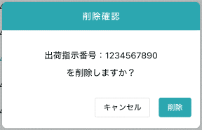

 |  | 弹窗 | 样式共通

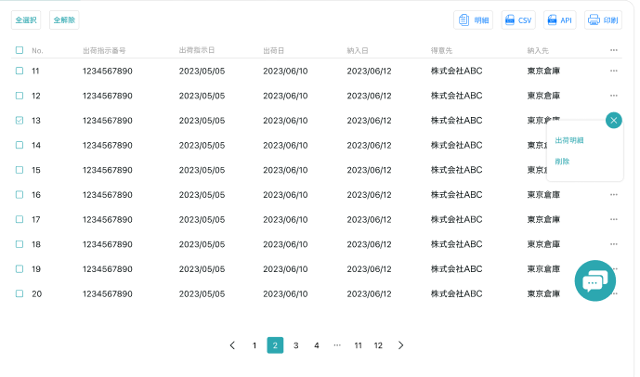
送信

 |  |  |  |  |  |  | 具体项目参照
 |  |  |  |  |  |  | 【画面項目定義】

画面(SP)
機能設計書 |  | システム名 | プロジェクト名 | 登録日付 |  | 更新日付
 |  | Biz-X POTTS
画面レイアウト |  | サブシステム名 | 機能名名 | 登録担当者 |  | 更新担当者
 |  | マスタ | メッセージマスタ管理

 | 画面レイアウト

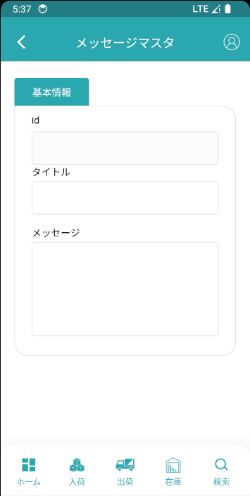
メッセージマスタ

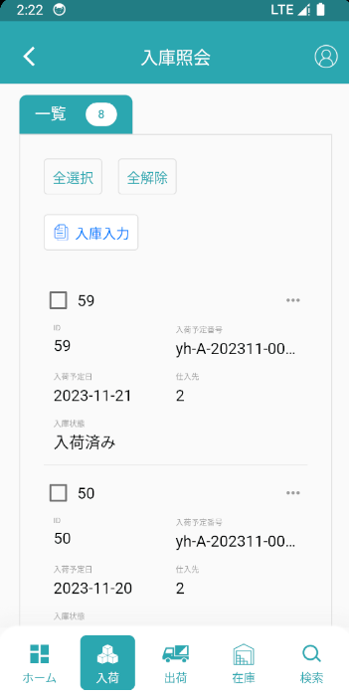

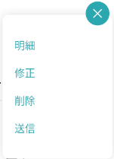
 |  |  |  |  |  | 具体项目参照
 |  |  |  |  |  | 【画面項目定義】

admin管理员按下;跳转新页面
会社管理员按下：确认提示框 样式参照 【删除确认】

 |  |  |  |  | 明细：不显示按钮
 |  |  |  |  | 修正：正常按钮：修正
 |  |  |  |  | 登录：正常按钮：登录

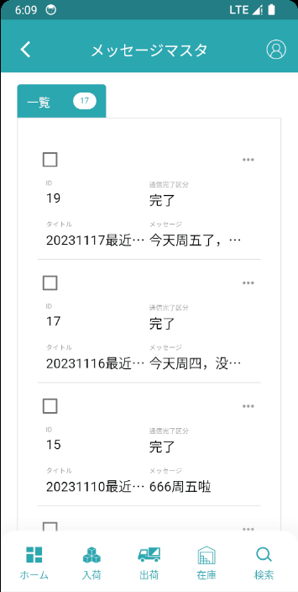

メッセージマスタ

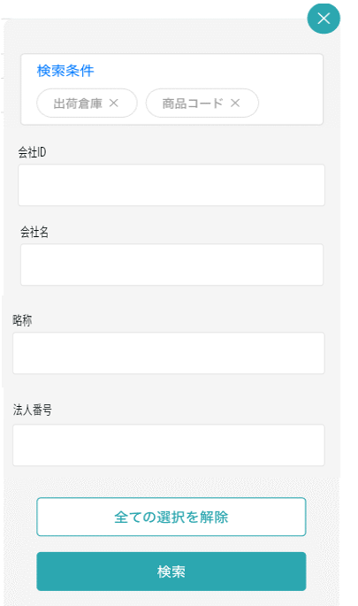

タイトル

メッセージ

通信完了区分

画面項目定義 (SP)
機能設計書 |  |  | システム名 |  |  |  | プロジェクト名 |  |  |  |  |  | 登録日付 |  |  | 更新日付
 |  |  | Biz-X POTTS
画面項目定義 |  |  | サブシステム名 |  |  |  | 機能名名 |  |  |  |  |  | 登録担当者 |  |  | 更新担当者
 |  |  | マスタ |  |  |  | メッセージマスタ管理

PC端を参照
No | 項目名 | ID | 種類 | 属性 | DB 桁数 | 画面 桁数 | IO | タブ | 必須 | 表示 | 配置 | IME | ref | chk | 書式 |  | 概要 | 登録時仕様 |  | 更新時仕様
 |  |  |  |  |  |  |  |  |  |  |  |  |  |  |  |  |  | 取得元 | 仕様 | 取得元 （照会/削除も同様） | 仕様

 | 検索条件
 | 出荷指示番号 |  |  |  |  |  |  |  |  |  |  |  |  |  |  |  |  | dtb_ship(出荷指示) | 出荷指示番号
 | 出荷指示日 |  |  |  |  |  |  |  |  |  |  |  |  |  |  |  | from to | dtb_ship(出荷指示) | 出荷指示日
 | 商品名 |  |  |  |  |  |  |  |  |  |  |  |  |  |  |  |  | mtb_product(商品マスタ) | 商品_名称
 | 欠品伝票照会一覧
 | 出荷指示一覧tab
 | ID |  |  |  |  |  |  |  |  |  |  |  |  |  |  |  |  | dtb_ship(出荷指示) | id
 | 出荷指示番号 |  |  |  |  |  |  |  |  |  |  |  |  |  |  |  |  | dtb_ship(出荷指示) | 出荷指示番号
 | 出荷指示日 |  |  |  |  |  |  |  |  |  |  |  |  |  |  |  |  | dtb_ship(出荷指示) | 出荷指示日
 | 納入日 |  |  |  |  |  |  |  |  |  |  |  |  |  |  |  |  | dtb_ship(出荷指示) | 納入日
 | 得意先 |  |  |  |  |  |  |  |  |  |  |  |  |  |  |  |  | dtb_ship(出荷指示) | 得意先_名称
 | 納入先 |  |  |  |  |  |  |  |  |  |  |  |  |  |  |  |  | dtb_ship(出荷指示) | 納入先_名称
 | 商品一覧tab
 | ID |  |  |  |  |  |  |  |  |  |  |  |  |  |  |  |  | dtb_store(在庫) | id
 | 商品コード |  |  |  |  |  |  |  |  |  |  |  |  |  |  |  |  | mtb_product(商品マスタ) | 商品コード
 | 商品名称 |  |  |  |  |  |  |  |  |  |  |  |  |  |  |  |  | mtb_product(商品マスタ) | 商品_名称
 | 商品略称 |  |  |  |  |  |  |  |  |  |  |  |  |  |  |  |  | mtb_product(商品マスタ) | 商品_略称
 | 商品JANCD |  |  |  |  |  |  |  |  |  |  |  |  |  |  |  |  | mtb_product(商品マスタ) | 商品_JANCD
 | 在庫数 |  |  |  |  |  |  |  |  |  |  |  |  |  |  |  |  | dtb_store(在庫) | 在庫数(当月残)
 | 欠品明細
 | 出荷指示番号 |  |  |  |  |  |  |  |  |  |  |  |  |  |  |  |  | dtb_ship(出荷指示) | 出荷指示番号
 | 出荷指示日 |  |  |  |  |  |  |  |  |  |  |  |  |  |  |  |  | dtb_ship(出荷指示) | 出荷指示日
 | 納入日 |  |  |  |  |  |  |  |  |  |  |  |  |  |  |  |  | dtb_ship(出荷指示) | 納入日
 | 得意先 |  |  |  |  |  |  |  |  |  |  |  |  |  |  |  |  | dtb_ship(出荷指示) | 得意先_名称
 | 納入先 |  |  |  |  |  |  |  |  |  |  |  |  |  |  |  |  | dtb_ship(出荷指示) | 納入先_名称
 | 得意先備考 |  |  |  |  |  |  |  |  |  |  |  |  |  |  |  |  | dtb_ship(出荷指示) | 社内備考１
 | 社内備考 |  |  |  |  |  |  |  |  |  |  |  |  |  |  |  |  | dtb_ship(出荷指示) | 社内備考２
 | 欠品明細一覧
 | ID |  |  |  |  |  |  |  |  |  |  |  |  |  |  |  |  | dtb_ship_detail(出荷指示明細) | ID
 | 出荷倉庫 |  |  |  |  |  |  |  |  |  |  |  |  |  |  |  |  | dtb_ship_detail(出荷指示明細) | 出荷倉庫
 | 商品コード |  |  |  |  |  |  |  |  |  |  |  |  |  |  |  |  | mtb_product(商品マスタ) | 商品コード
 | 商品名 |  |  |  |  |  |  |  |  |  |  |  |  |  |  |  |  | mtb_product(商品マスタ) | 商品_名称
 | 単価 |  |  |  |  |  |  |  |  |  |  |  |  |  |  |  |  | dtb_ship_detail(出荷指示明細) | 単価
 | 出荷指示数 |  |  |  |  |  |  |  |  |  |  |  |  |  |  |  |  | dtb_ship_detail(出荷指示明細) | 出荷指示数
 | 規格 |  |  |  |  |  |  |  |  |  |  |  |  |  |  |  |  | mtb_product(商品マスタ) | 商品_規格
 | 引当状態 |  |  |  |  |  |  |  |  |  |  |  |  |  |  |  |  | dtb_ship_detail(出荷指示明細) | 引当済
 | 小計 |  |  |  |  |  |  |  |  |  |  |  |  |  |  |  | 出荷指示数＊単価
 | 欠品明細一覧ダイアログ
 | 出荷指示明細行No |  |  |  |  |  |  |  |  |  |  |  |  |  |  |  |  | dtb_ship_detail(出荷指示明細) | 出荷指示明細行No
 | 引当状態 |  |  |  |  |  |  |  |  |  |  |  |  |  |  |  |  | dtb_ship_detail(出荷指示明細) | 引当済
 | 出荷倉庫 |  |  |  |  |  |  |  |  |  |  |  |  |  |  |  |  | dtb_ship_detail(出荷指示明細) | 出荷倉庫
 | 商品コード |  |  |  |  |  |  |  |  |  |  |  |  |  |  |  |  | mtb_product(商品マスタ) | 商品コード
 | 商品名 |  |  |  |  |  |  |  |  |  |  |  |  |  |  |  |  | mtb_product(商品マスタ) | 商品_名称
 | 単価 |  |  |  |  |  |  |  |  |  |  |  |  |  |  |  |  | dtb_ship_detail(出荷指示明細) | 単価
 | 出荷指示数 |  |  |  |  |  |  |  |  |  |  |  |  |  |  |  |  | dtb_ship_detail(出荷指示明細) | 出荷指示数
 | 規格 |  |  |  |  |  |  |  |  |  |  |  |  |  |  |  |  | mtb_product(商品マスタ) | 商品_規格
 | 商品_写真１ |  |  |  |  |  |  |  |  |  |  |  |  |  |  |  |  | mtb_product(商品マスタ) | 商品_写真１
 | 商品_写真2 |  |  |  |  |  |  |  |  |  |  |  |  |  |  |  |  | mtb_product(商品マスタ) | 商品_写真2
 | 商品_社内備考１ |  |  |  |  |  |  |  |  |  |  |  |  |  |  |  |  | mtb_product(商品マスタ) | 商品_社内備考１
 | 商品_社内備考2 |  |  |  |  |  |  |  |  |  |  |  |  |  |  |  |  | mtb_product(商品マスタ) | 商品_社内備考2
 | 商品_注意備考１ |  |  |  |  |  |  |  |  |  |  |  |  |  |  |  |  | mtb_product(商品マスタ) | 商品_注意備考１
 | 商品_注意備考2 |  |  |  |  |  |  |  |  |  |  |  |  |  |  |  |  | mtb_product(商品マスタ) | 商品_注意備考2
 | 商品明細ダイアログ
 | 商品コード |  |  |  |  |  |  |  |  |  |  |  |  |  |  |  |  | mtb_product(商品マスタ) | 商品コード
 | 商品名 |  |  |  |  |  |  |  |  |  |  |  |  |  |  |  |  | mtb_product(商品マスタ) | 商品_名称
 | 在庫数 |  |  |  |  |  |  |  |  |  |  |  |  |  |  |  |  | dtb_store(在庫) | 在庫数
 | 規格 |  |  |  |  |  |  |  |  |  |  |  |  |  |  |  |  | mtb_product(商品マスタ) | 商品_規格
 | 商品_写真１ |  |  |  |  |  |  |  |  |  |  |  |  |  |  |  |  | mtb_product(商品マスタ) | 商品_写真１
 | 商品_写真2 |  |  |  |  |  |  |  |  |  |  |  |  |  |  |  |  | mtb_product(商品マスタ) | 商品_写真2
 | 商品_社内備考１ |  |  |  |  |  |  |  |  |  |  |  |  |  |  |  |  | mtb_product(商品マスタ) | 商品_社内備考１
 | 商品_社内備考2 |  |  |  |  |  |  |  |  |  |  |  |  |  |  |  |  | mtb_product(商品マスタ) | 商品_社内備考2
 | 商品_注意備考１ |  |  |  |  |  |  |  |  |  |  |  |  |  |  |  |  | mtb_product(商品マスタ) | 商品_注意備考１
 | 商品_注意備考2 |  |  |  |  |  |  |  |  |  |  |  |  |  |  |  |  | mtb_product(商品マスタ) | 商品_注意備考2

イベント仕様 (SP)
機能設計書 |  |  | システム名 |  | プロジェクト名 | 登録日付 |  | 更新日付
 |  |  | Biz-X POTTS
イベント仕様 |  |  | サブシステム名 |  | 機能名名 | 登録担当者 |  | 更新担当者
 |  |  | マスタ |  | ロケーションマスタ管理
PC端を参照
No | 対象 | イベント |  | 処理内容 |  |  | 備考
1 |  | 初期化 |  | 1从menu迁移过来的时候 页面数据为空 2从出荷指示照会迁移过来 根据迁移过来的参数【出荷指示ID】检索对应数据显示在画面上 |  |  | 关联表：dtb_ship(出荷指示) dtb_ship_detail(出荷指示明細)
2 |  | CSV导入 |  | 根据csv导入出荷指示数据。数据不整合时更新【取込エラーフラグ】字段 |  |  | 关联表：dtb_ship(出荷指示) dtb_ship_detail(出荷指示明細)
3 |  | 登录/修正 |  | 登录场合 基本情报中，出荷指示番号显示为空 基本情报和出荷先情报输入之后。点击登录 通过【採番マスタ】表取得新 【出荷指示番号】更新到DB中 更新【出荷状態】为【1:引当待ち】 同时更新【採番マスタ】 得意先和纳品先是从master表中选出 修正场合 基本情报中，显示出荷指示番号 基本情报和出荷先情报修改之后。点击修正 更新表出荷指示 |  |  | 关联表：mtb_number(採番マスタ) dtb_ship(出荷指示) mtb_customer(得意先マスタ) mtb_customer_address(納入先マスタ)
4 |  | 全选择/全解除 |  | 点击按钮可以全选择/全解除当前页表中所有数据
5 |  | 明细行追加 |  | 点击按钮跳转出荷明细登录弹窗
6 |  | 出荷明细 |  | 点击按钮可以进入出荷明细弹窗
7 |  | 删除 |  | 点击按钮删除当前行数据。 引当之后的数据删除不可 dtb_ship_detail(出荷指示明細)中【引当済】=1:引当済的场合。删除不可 |  |  | 关联表：dtb_ship_detail(出荷指示明細)
8 |  | 出荷明细弹窗初期化 |  | 通过传入的出荷指示明细主键检索表示数据。 当传入数据为空的时候（登录）： 项目可输入，右上角显示【登录】【关闭】 当传入数据不为空的时候（修正）： dtb_ship_detail(出荷指示明細)中【引当済】=1:引当済的场合。修正不可 右上角只显示【关闭】 dtb_ship_detail(出荷指示明細)中【引当済】=1:引当済以外的场合。可以修正 右上角显示【修正】【关闭】
9 |  | 出荷明细弹窗登录/修正 |  | 登录场合 出荷指示明細行No：出荷指示番号+当前DB最大行番号+1 修正场合 改修数据更新DB |  |  | 关联表：dtb_ship_detail(出荷指示明細)

